PD
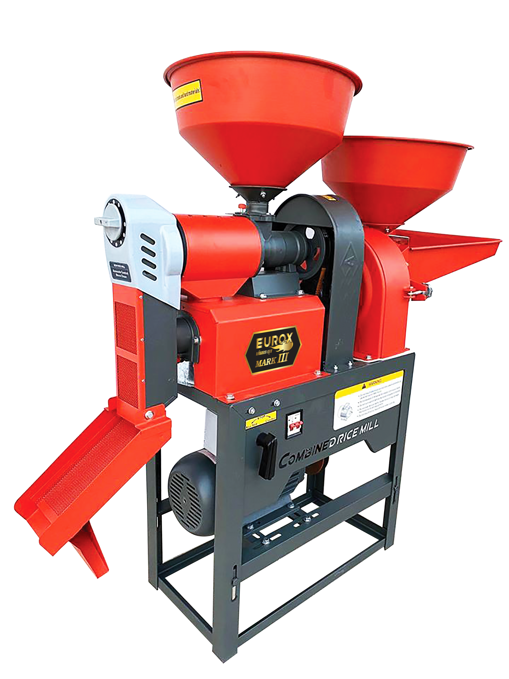
เลขที่ SKU : 05-004-220 วันที่ : 28/09/2023
1. ข้อมูลสินค้า |  |  |  | รูปสินค้า
ประเภท (กลุ่มหลัก) | เกษตร | ประเภท (กลุ่มรอง) | เครื่องสีข้าว
ชื่อภาษาไทย | เครื่องสีข้าว EUROX รุ่นเต็มกระบุง MARK III | ชื่อภาษาอังกฤษ
รหัสสินค้า | 05-004-220 | Barcode | 8859007710717
สถานะสินค้า | D21 | รหัสทีมขาย
รุ่น (Model) | เครื่่องสีข้าว | ยี่ห้อ | EUROX
สีตัวสินค้า | แดง | สีของบรรจุภัณฑ์ | น้ำตาล
ทำจากวัสดุ | เหล็ก | ประเทศผู้ผลิต | PRC


2. คุณสมบัติ
แรงดันไฟฟ้า | 220-230 โวลต์ | กำลังมอเตอร์ | 3 แรงม้า | รูปบรรจุภัณฑ์
อัตราการสีข้าว | 250 กก. / ชั่วโมง | อัตราการบด | 150 กก. / ชั่วโมง
ความเร็วรอบ | 2,800 รอบ / นาที

3. รายละเอียดบรรจุภัณฑ์
ขนาดสินค้า (ซม.) | 126x43x114 (ไม่รวมบรรจุภัณฑ์) | น้ำหนักสินค้า (กก.) | 80 (ไม่รวมบรรจุภัณฑ์)
ขนาดกล่อง 1 (ซม.) | 62x32x56 | ขนาดบรรจุ (กล่อง) | 1 ตัว
ขนาดกล่อง 2 (ซม.)
 |  | น้ำหนักรวมสินค้า (กก.) | 53
บาร์โค้ดกล่อง | 8859007710717 | ขนาดลัง (ซม.) | xx
ขนาดบรรจุ (ลัง) |  | น้ำหนักลังรวมสินค้า (กก.) |  | อุปกรณ์ภายในกล่อง
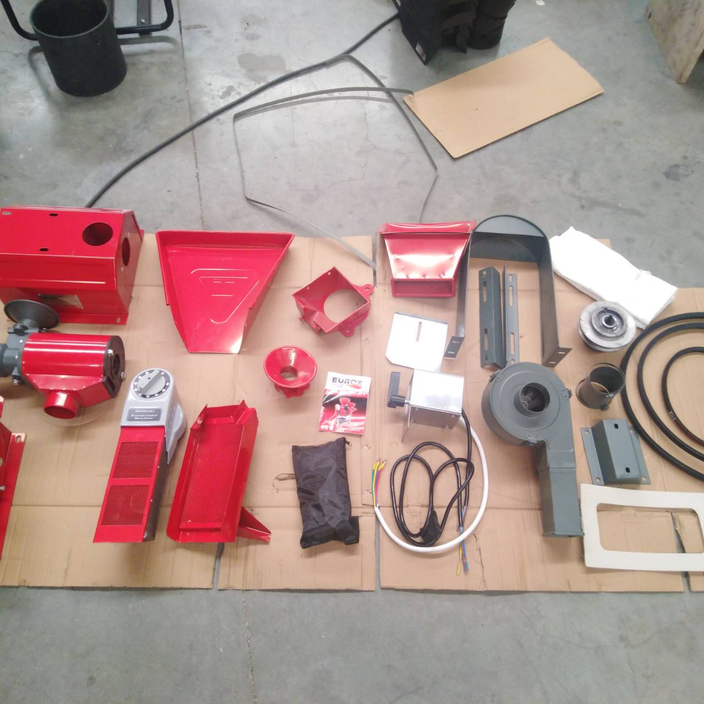
4. อุปกรณ์ภายในกล่อง
- มอเตอร์ - คู่มือการใช้งาน - ใบรับประกัน 6 เดือน (เฉพาะมอเตอร์) - สายพาน - ตะแกรงสีข้าว - ฐานรองกรวย - สวิทต์ไฟ - ชุดน็อต - ถาด - ตะแกรงทางออก - หัวสีข้าว - หัวบด - ตะแกรงบด - แกนเครื่องสีข้าว - ขาตั้งเครื่อง - ยางรองหัวบด - ฝาครอบมู่เลย์

5. วิธีการใช้งาน
ได้ทั้งการสีข้าว และบดละเอียด

6. จุดเด่น จุดขาย ของสินค้า
- เครื่องสีข้าว 2 ระบบ ใช้งานได้ทั้งการสีข้าว และบดละเอียด - มีระบบสวิทช์สลับการทำงานอัตโนมัติ โดยไม่ต้องเปลี่ยนสายพาน - มอเตอร์ทำจากทองแดงแท้ 100% ทนทาน ประหยัดไฟ
 |  |  |  | รูปลังสินค้า
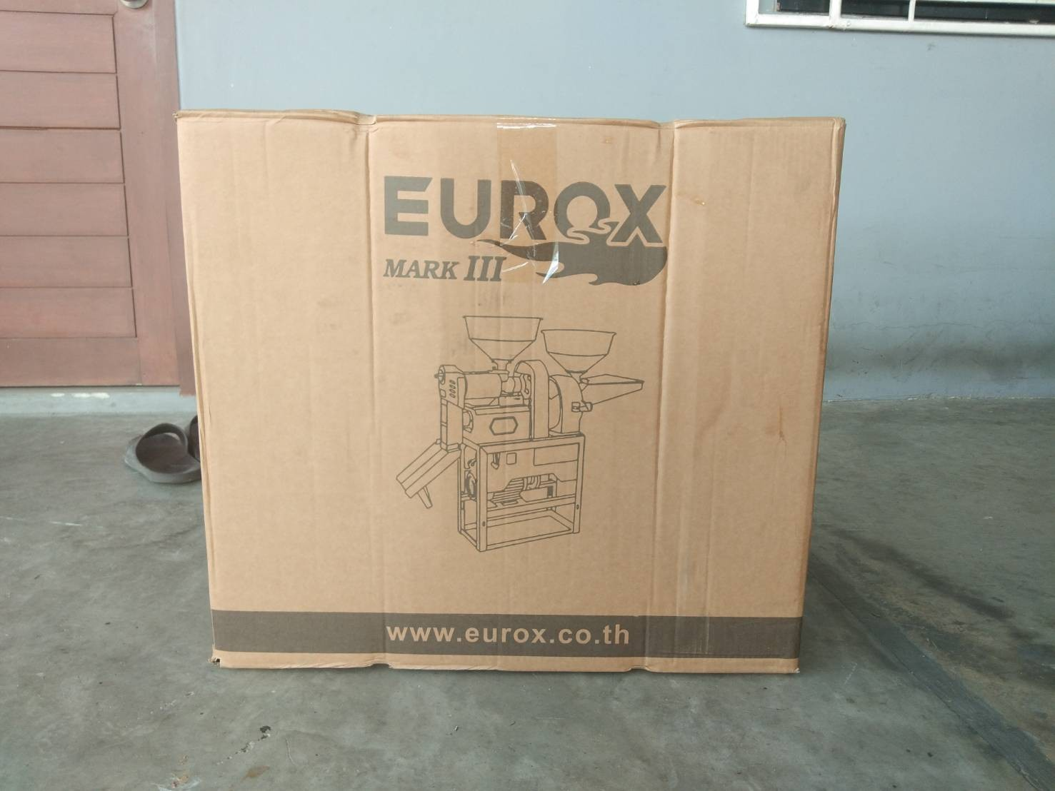
7. การรับประกัน
ระยะเวลารับประกัน (เดือน) | 6 ระบุ
ประเภทการรับประกัน | เครื่องมือเกษตร
เงื่อนไขการรับประกัน | 1. บริษัทฯ จะบริการซ่อมและเปลี่ยนอะไหล่ โดยไม่คิดมูลค่าแก่สินค้าที่จัดจำหน่ายโดยบริษัทฯ ในกรณีที่ความเสียหายเกิดจากความผิดพลาดของโรงงานผู้ผลิต ภายในระยะเวลา 6 เดือน(เฉพาะมอเตอร์) นับจากวันที่ซื้อ (ทั้งนี้ดูจากใบเสร็จรับเงินของทางร้านค้าที่สั่งซื้อและใบรับประกัน) 2. การรับประกันนี้ไม่รวมการชำรุดของวัสดุสิ้นเปลือง อุปกรณ์เสริม และของแถมในชุด 3.การรับประกันจะสิ้นสุดลงจากการใช้ผิดประเถท เช่น ถอด ซ่อม ดัดแปลง แก้ไข เปลี่ยนสภาพไปจากเดิม โดยบุคคลภายนอก ชำรุดจากอุบัติเหตุ การขนส่ง อัคคีภัย ภัยธรรมชาติ ความแปรปรวนของระบบกระแสไฟฟ้า เครื่องปั่นไฟหรือการดูแลรักษาไม่ถูกต้องตามที่ระบุไว้ในคู่มือ 4.การรับประกันนี้ไม่รวมถึงค่าขนส่ง หากต้องการให้ บริษัทฯ บริการถึงสถานที่จะมีค่าใช้จ่าย ใบรับประกันนี้ใช้ได้เฉพาะเครื่องที่มีเบอร์เครื่องตรงกันเท่านั้น ไม่สามารถโอนให้ผู้อื่นได้ หากใบรับประกันหาย บริษัทฯ ขอสงวนสิทธิ์ในการไม่ออกใบรับประกันใหม่ในทุกกรณี

8. ข้อมูล สคบ.
ชื่อสินค้า | เครื่องสีข้าว EUROX รุ่นเต็มกระบุง MARK III
ผลิตจากประเทศ | PRC
จัดจำหน่ายโดย | บริษัท คิงบางกอก อินเตอร์เทรด จำกัด
 | 541,543,545 ซอย 39/1 แขวงท่าแร้ง เขตบางเขน กรุงเทพมหานคร 10220 |  |  | รูป Barcode
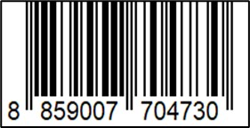
 | เลขประจำตัวผู้เสียภาษี: 0105545012035 สำนักงานใหญ่ | โทรศัพท์: 02-509-3850 | โทรสาร: 02-509-3856
บรรจุ | 1 ตัว/ลัง
วิธีการใช้ | ใช้สำหรับสีข้าว หรือบดปั่นธัญพืช
คำเตือน | ขณะใช้งานหรือเลิกใช้งาน ควรเก็บอุปกรณ์ให้พ้นมือเด็กเพื่อความปลอดภัย
ราคา | ระบุ ณ จุดขาย
วันที่ผลิต

9. ข้อควรระวัง
คำเตือน | ขณะใช้งานหรือเลิกใช้งาน ควรเก็บอุปกรณ์ให้พ้นมือเด็กเพื่อความปลอดภัย
ข้อแนะนำในการใช้งาน | ใช้สำหรับสีข้าว หรือบดปั่นธัญพืช เท่านั้น

